Registro Inventario
REGISTRO INVENTARIO LPS
Tres Formas de Registrar Inventario
Factura Local |  |  |  | Liquidación de Aduana |  |  | SCE

Departamento * |  |  |  | Departamento * |  |  | Departamento *
Categoria * |  |  |  | Categoria * |  |  | Categoria *
Línea de Servicio * |  |  |  | Línea de Servicio * |  |  | Línea de Servicio *
Sub-Línea de Servicio * |  |  |  | Sub-Línea de Servicio * |  |  | Sub-Línea de Servicio *
Fecha Compra* |  |  |  | Fecha Liquidación |  |  | Fecha Compra*
Número Factura |  |  |  | Número Liquidación |  |  | Número SCE
Valor Sin Iva |  |  |  | Valor Sin Iva |  |  | Valor Sin Iva
Proveedor * |  |  |  | Proveedor * |  |  | Proveedor
Descripción General * |  |  |  | Descripción General * |  |  | Descripción General *
Descripción Específica * |  |  |  | Descripción Específica * |  |  | Descripción Específica *
Especificaciones Técnicas |  |  |  | Especificaciones Técnicas |  |  | Especificaciones Técnicas
Número Parte Fabricante |  |  |  | Número Parte Fabricante |  |  | Número Parte Fabricante
Número Serie LPS |  |  |  | Número Serie LPS |  |  | Número Serie LPS
Ubicación |  |  |  | Ubicación |  |  | Ubicación
Estatus |  |  |  | Estatus |  |  | Estatus
Clasificación |  |  |  | Clasificación |  |  | Clasificación
Registro de Novedades |  |  |  | Registro de Novedades |  |  | Registro de Novedades

Nota: Debe permitir sumar y cuadrar los valores de la factura en el caso que exista varios items en la misma factura. |  |  |  | Nota: Debe permitir sumar y cuadrar los valores de la importación

Departamento
Operaciones
QHSE |  |  |  | Ejemplo:
Administrativo |  |  |  | Descripción General |  | Mud Motor
 |  |  |  | Descripción Específica |  | Mud Motor 4 3/4 - 5/6 - 5 Etapas
Categoria |  |  |  | Especificaciones Técnicas |  | Conn 3 1/2" Reg Box x 3 1/2" IF Box / L=20,50 ft
Tools and Redress
Equipos Tecnológicos |  |  |  | Ejemplo Categoria:
Herramientas / Equipos de Taller |  |  |  | Tools and Redress |  | Incluye todas las herramientas dentro del Giro de Negocio
Muebles de Oficina |  |  |  | Equipos Tecnológicos |  | Computadores, Impresoras, TV, etc, etc
Vehículos |  |  |  | Herramientas / Equipos de Taller |  | Amoladora, Taladro, Compresor
 |  |  |  | Muebles de Oficina |  | Escritorio, Silla, Muebles
Línea de Servicio |  |  |  | Vehículos |  | Camión, Camioneta, Montacarga
Well Fishing
 | Fishing Tools
 | Clean Well Tools
 | Milling Tools
Well Completions
Slickline
Wireline

Factura
xxxx
Pendiente Facturar

Ubicación
Base Coca
Quito
Otro (Especificar)

Estatus
Nuevo
Operativo
No Operativo
 | Pendiente Repuestos
 | Scrab
 |  | Fecha
 |  | Justificativo
 |  | Solicitar Aprobación para dar de baja de Inventario
 | Otros
 |  | Especifique
LIH
 | Fecha
 | Cliente |  |  |  | Creación Productos
 | Pozo |  |  |  | Código
Vendido
 | Fecha
 | Cliente |  |  |  | Registro Novedades
 | Pozo |  |  |  | Aumentar Correos - Proveedores
 | Guía Remisión |  |  |  | Validar cuando son mas de 1item por el monto total.

Clasificación
 | Activo
 | Inventario
 | Gasto
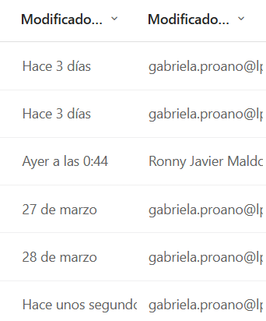
Registro Novedades
 | Fecha
 | Novedad

Tipo de Usuarios
 | Administración |  | Todos los permisos
 | Administrador de Inventario |  | Puede Cargar / Modificar / pero no puede visualizar precios ni ampoco borrar. Retornar a Inventario General de las bodegas específicas.
 | Operativos |  | Puede Cargar pero no puede Borrar nada sino solo el Supervisor / No Puede visualizar precios
 | * Que se pueda revificar que usuario realizó la ultima modificación.
* Estos campos deben visualizar los Usuarios Operativos.
* La busqueda permita hacerlo en todo el inventario independinete en que departamento o categoria nos encontremos.
* Al momento de registrar el inventario que permita Duplicar el mismo item y adicional verificar el valor total de la importación o factura.
* Exista Botones que permita Editar o Actualizar / Eliminar
* Exista alguna forma de validación de tal manera que si se registra nuevamente el mismo número de serie de la herramienta es decir herramientas duplicadas o que conste en el mismo número de factura.

Ordenes de Compra
ORDENES DE TRABAJO Y ORDENES COMPRA

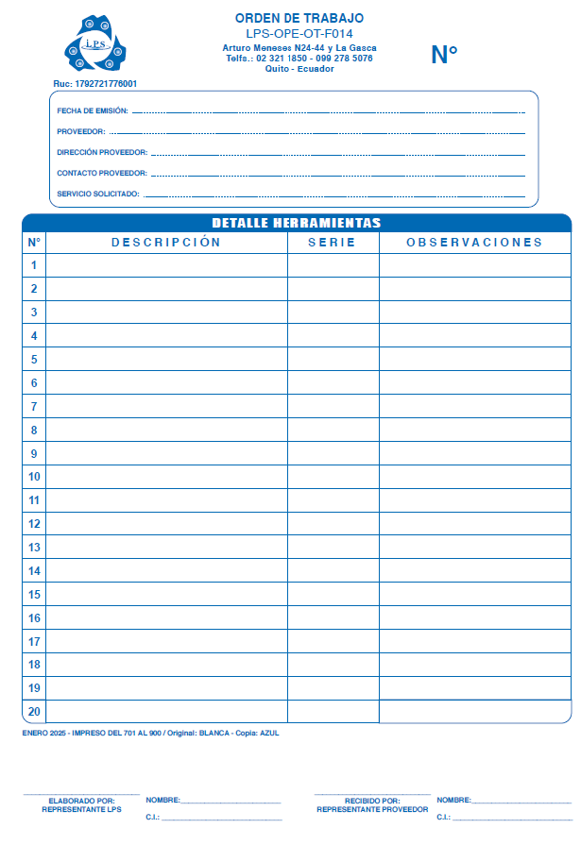
CREACIÓN DE PROVEEDORES
 | RUC*
 | Razón Social*
 | Nombre Comercial*
 | Dirección:*
 | Persona Contacto:*
 | Teléfono:*
 | Email:*
 | Email Adicional :
 | Email Adicional :

ORDENES DE TRABAJO

 | SERVICIOS |  |  |  |  | BIENES
 |  |  |  |  |  | Mandatorio la Generación GR para Bienes
 |  |  |  | Número OT:*
 |  |  |  | Fecha de Emisión:*
 |  |  |  | Proveedor:
 |  |  |  |  | Se cargue toda la información del proveedor
 |  |  |  | Servicio Solicitado:

DETALLE DEL REQUERIMIENTO
 | # | Descripción* |  |  |  | Serie* | Observaciones

 | Elaborado por: |  | Nombre: |  |  | Recibido por: | Nombre:
 | Representante LPS |  | CI: |  |  | Representante Proveedor | CI:

ORDENES DE COMPRA

